상품제안서
우드보틀 트라이탄 젖병소재 냉온가능 350ml (차망포함) | 상품코드: S24007

 |  |  |  |  |  |  | 02-713-8555 | www.synergygift.co.kr
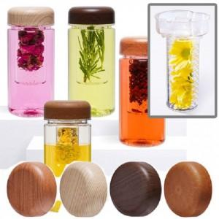

【상세/제작정보】 | ★ 풀칼라 인쇄가능 합니다. (비용 별도문의)

【인쇄/포장옵션】 | 실크 / 포장지포장

【공급단가】 | 수량 | 100~ | 500~ | 1,000~ | 3,000~ | 5,000~
*VAT별도 | 단가 | 3,380원 | 3,190원 | 3,040원 | 2,960원 | 2,910원

【상품 URL】 | https://www.synergygift.co.kr:443/src/goods_detail.php?gdno=24007

